2
초도품 양산승인 지침서 |  |  |  |  |  |  |  |  | 문서 번호 | MD-0802
 |  |  |  |  |  |  |  |  | 쪽 | 1
제정 일자 |  |  |  | 2025-05-28 | 개정 번호 | 1 | 개정 일자 | 2025-05-28 | 시행일자 | 2025-05-28

 | 1. 목 적
 |  | 본 절차서는 주식회사 엠에스티 (이하 '회사'라 한다)에서 제품의 개발과 사양/공정 변경시 고객의 설계
 |  | 사양과 요구 조건과의 일치 여부를 확인하기 위하여, 양산 적용 전 적절한 시험 및 평가를 실시,
 |  | 양산시 완벽한 품질을 확보하는 데 그 목적이 있다.

 | 2. 적용범위
 |  | 본 절차서는 회사 내외에서 생산하는 제품, 부품, 외주자재 및 원자재 등의 모든 생산품이 다음
 |  | 사항에 해당될 경우 적용한다.
 | 2.1 기본 적용 범위
 |  | 초도품 승인 부서는 아래의 기본 적용범위에 대하여 고객이 면제해 준 경우를 제외하고는
 |  | 제품의 첫번째 출하 전에 초도품 승인을 득하여야 한다. 또한 고객에 의해 정식 제출이 면제되었
 |  | 을 때에도 언제든지 고객 요구에 대응할 수 있도록 개발 관련 서류를 준비하고, 개발내의 해당
 |  | 사항을 검토하고 갱신해야 한다.
 |  | 2.1.1 신규개발 부품
 |  |  | 고객에게 이전에는 공급하지 않았던 새로운 부품
 |  | 2.1.2 수정품
 |  |  | 고객으로부터 양산승인을 받은 부품에 대하여 특정 부위가 SPEC 미달이 발생하여 시정
 |  |  | 조치를 취한 후 고객으로부터 재승인을 요구하는 부품
 |  | 2.1.3 설계변경부품
 |  |  | 설계변경에 의하여 도면, 사양, 재질 등이 변경되었을 경우
 |  | 2.1.4 4M변경 부품
 |  |  | 초도품 승인 부서는 초도품 양산 조건에서 4M이 변경되는 경우 '4M변경고객승인 기준
 |  |  | 표'에 준하여 고객으로부터 재승인을 받아야 한다.
 |  |  | 단 재승인 여부는 고객의 요구사항이 우선시 된다.

 | 3. 용어의 정의
 | 3.1 초도품
 |  | 양산품 승인 이전에 금형, 공정, 지치구, 재료, 작업자, 환경, 공정조건 (예:Speed, Cycle, 시간,
 |  | 온도, 압력, 속도, 회전수,…) 등 양산시의 모든 조건이 갖추어진 상태에서 생산된 제품을 말한다.
 | 3.2 초도품 출하 성적서
 |  | 회사가 고객에게 제출하는 범위에 대하여 모든 것이 만족될 때 제출하는 서류로서, 회사 자체
 |  | 승인 후 고객측에 제출되어 승인을 받으면 납품할 자격이 주어진다.
 | 3.3 외관부품
 |  | 당사 거래선의 고객 장비에 장착된 상태에서 눈에 보이는 부분이며, 어떤 경우에는 도면에 외관부품
 |  | (색상, 각인 등)을 표시한다.
 | 3.4 고객
 |  | 회사의 제품을 구매하기로 계약을 맺은 수요자
 | 3.5 설계 사양
 |  | 제품을 제조하는 데 필요한 정보를 전달하기 위한 부품 도면, SPEC 또는 CAD Data를 말한다.
 | 3.6 임시승인 (잠정승인)
 |  | 고객이 한정된 기간 또는 한정된 수량의 부품을 납품할 수 있도록 허가하는 승인이며, 모든 고객
 |  | 이 이것을 인정하지 않으므로 사전 허가가 필요하다.
 | 3.7 공정
 |  | 주어진 제품이나, 제품에 영향을 주는 사람, 장비, 공법, 재료 및 환경의 복합으로 공정은 회사의
 |  | 어떤 요소라도 포함된다.
 | 3.8 사양(SPEC)
 |  | 제품특성의 합격, 불합격을 판단하는 기술적인 요구조건이며, 초도품 승인을 위해서는 설계도면
 |  | 에 나오는 부품에 대한 모든 요구조건을 만족해야 한다. 실질적인 측정 및 시험결과가 필수적이
 |  | 나, 사양(Specification)은 공정 특성인 관리한계와 혼동되어서는 안된다.
 | 3.9 검사기준서
 |  | 제품 설계도면에 근거를 두고 정하나, 기본적인 검사를 위하여 제품 설계도면에는 표시되지 않
 |  | 은 기준을 정할 수도 있다.
 | 3.10 회사 자체승인
 |  | 회사가 도면 및 검사협정서에 명기된 모든 항목을 이행한 후, 고객측의 요구 조건 만족시 생산
 |  | 된 제품에 대해 초도품승인부서가 품질을 보증하고 승인하는 것을 말한다.
 | 3.11 부품 초도품 검사
 |  | 협력업체에서 제조한 최종적인 초도부품이 당사에서 제시한 도면 및 사양과의 일치여부 확인
 |  | 및 당사의 요구품질 확보 및 적정 내구품질 확보 등 보증여부를 확인하기 위한 검사
 | 3.12 부품 양산 승인
 |  | 협력업체 초도품의 검사결과 합격으로 판정되고, 필요한 경우 제조공정의 검사 및 신뢰(내구)
 |  | 성 시험을 행하여 적정품질이 확보되었을 때 부품양산승인팀에서 양산승인결과통보서에 의하
 |  | 여 부품의 양산을 승인하는 것

 | 4. 책임과 권한
 | 4.1 개발/품질팀
 |  | 개발/품질팀은 사양배포 전 관련팀 (예, 품질, 구매, 제조, 영업 등)과 협의하여 개발 일정을 수립하고,
 |  | 시험설비, 생산설비, 지·치구 제작 기간 등 Long lead time이 필요한 부분에 대한 검토가 미리 이
 |  | 루어지도록 하여, 회사 자체 승인 및 고객 최종승인 일정이 늦어지지 않도록 할 책임이 있으며,
 |  | 도면과 관련한 사양서(승인 도면 외)를 관련팀에 사전에 배포할 책임이 있다.
 | 4.2 개발/품질팀은 초도품승인 주관팀으로 초도품에 대하여 제품을 검사하여 그 결과(성적서)를 관련
 |  | 팀으로 배포할 책임이 있다. 또한 회사 자체승인 (외부부품 및 자작품) 및 고객 최종승인을 받을
 |  | 책임이 있다.
 |  | 품질검사원은 초도품 검사 후 양산승인 검사결과 보고서를 작성하고, 품질팀장의 승인을
 |  | 득한다.
 | 4.3 구매팀은 초도품 품질확보를 위해 외주부품에 대한 초도품 개발일정 관리 및 양산 승인을
 |  | 득할 책임이 있다.
 | 4.4 제조팀은 초도품에 대하여 양품 생산의 책임이 있다.
 | 4.5 구매팀장은 초도품의 양산에 지장이 없도록 양품의 부품을 공급할 책임이 있으며, 관련팀과
 |  | 연계하여 승인된 초도품의 양산적용시점 관리를 실시할 책임이 있다.

 | 5.업무 절차
 | 5.1 외주초도품 관리
 |  | 5.1.1 구매팀의 업체 담당자는 개발팀에서 배포된 일정계획에 근거하여 초도품 관리 대상품
 |  | 에 대하여 협력업체와 협의하여 외주품 개발일정계획을 작성하고 품질팀에 배포한다.
 |  | 외주품 개발 일정표에는 치수 측정, 경도/패턴검사, 성분검사 등 초도품 품질확인을 위한 최소한
 |  | 의 기한 전에 입고되도록 할 책임이 있으며 이 일정을 감안하여 입고 및 승인 목표일정 등을 명기
 |  | 해야 한다.
 |  | 5.1.2 개발/품질팀 및 구매팀에서는 회사의 생산제품에 사용되는 모든 구매된 부품에 대하여 환경
 |  | 적 특성 등 해당 법규 규제적 요구사항에 적합한지 사전에 검토되어야 하고, 아래 실행을 보증하
 |  | 여야 한다.
 |  | 1)고객에 납품되는 제품에는 중금속 유해물질에 대한 법규 규제 및 고객 요구사항을 만족하여야 한다.
 |  | 2)고객 요청시, 고객에 납품되는 협력업체의 부품을 포함한 모든 제품의 사용물질 현황을 파악하
 |  | 고 등록관리 해야 한다.
 | 5.2 검사협정의 체결, 검사, 승인
 |  | 5.2.1 검사기준서
 |  |  | 1)검사항목 결정 : 부품의 특성에 따른 주요 품질항목에 대하여 동종 또는 유사품의 과거
 |  |  | 품질문제 및 검사이력을 참조하여 품질팀 초도품검사 담당자와 협의하여 결정한다.
 |  |  | 2)검사항목, 시료수 및 검사주기 등은 최소한 수입검사 기준서와 동일하거나 그 이상이어
 |  |  | 야 한다.
 |  |  | 3)검사 필요 항목 중 협력업체에서 검사가 불가능한 항목에 대해서도 기록되어야 하며,
 |  |  | 그 항목에 대해서는 협의에 의하여 외부공인기관에서 대행할 수 있다.
 |  |  | 4)협력업체의 검사성적서 제출주기가 명기되어야 하며, 매 제출시기에 검사성적서를 제출
 |  |  | 하여야 한다.
 |  |  | 5)검사협정서는 품질팀과 협력업체가 각 각 1부씩 보관한다.
 |  | 5.2.2 부품의 품질특성상 제품의 품질에 직접적인 영향을 주지 않는 자재, KD품, 시장 구매품에
 |  |  | 대해서는 검사협정을 생략할 수 있다.
 |  | 5.2.3 검사협정서의 승인 및 개정관리
 |  |  | 1)검사협정서는 관련 도면 변경시 관리되어 항상 최신본으로 유지되어야 한다.
 |  |  | 2)검사협정서는 최초 작성시 협력업체의 품질보증 책임자 및 회사 품질팀장이 승인
 |  |  | 함으로써 그 효력을 발휘한다.
 |  |  | 3)관련도면 개정으로 인하여 검사협정서의 개정사항이 발생할 경우, 최초 작성과 같이
 |  |  | 승인되어야 한다. 이때 변경된 항목에 대한 점검과 관련문서를 제출하는 것으로 한다.
 |  | 5.2.4 검사신청 및 제출서류
 |  |  | 1)협력업체는 초도품의 검사신청 전에 별첨1의 외주부품검사표준표에 의거 해당 품목에
 |  |  | 대하여 자체검사를 실시하고, 요건이 만족되었을 때에는 당사 품질팀 초도품 담당자
 |  |  | 에게 별첨2의 출하검사성적서 및 관련 문서를 제출한다.
 |  |  | 2)초도품 양산 승인 요청시 제출서류
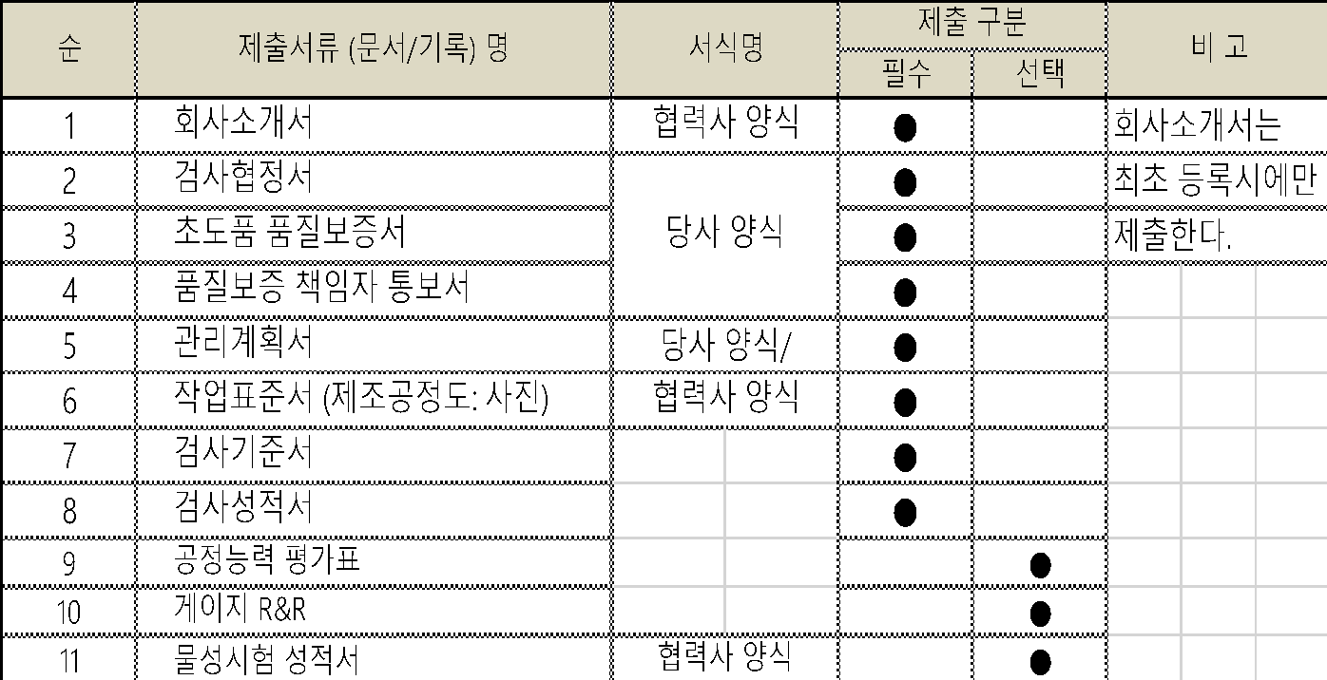
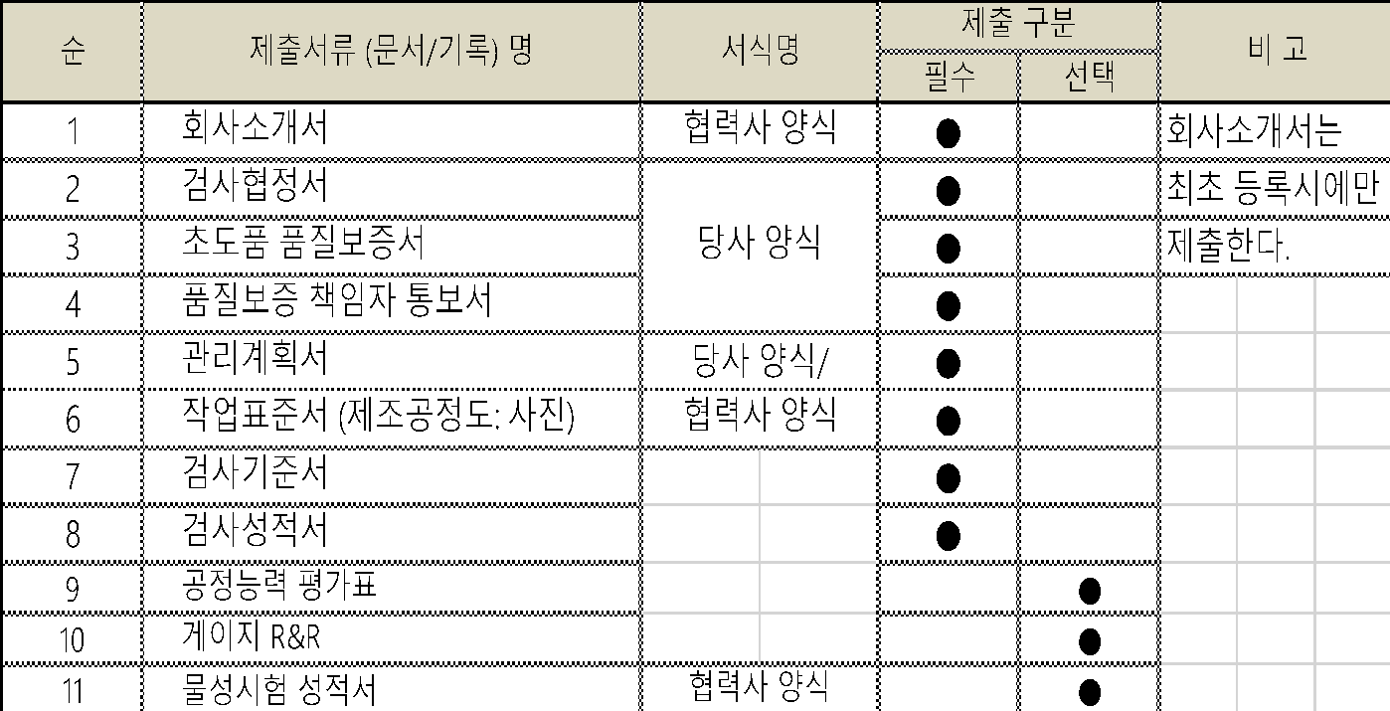

 |  |  | 3)당사 요구에 의하여 상기 제출서류 외 추가서류 요구시 이를 작성하여 입회검사 전/후에
 |  |  | 제출하여야 한다. (초도품품질보증서 기타사항 제출서류 참조)
 |  | 5.2.5 초도품 검사 및 승인
 |  |  | 1)외주자재 초도품 검사 및 승인과 관련하여 구매담당자 및 협력업체는 초도품
 |  |  | 승인 일정 계획에 준하여 초도품 승인 대상품에 대하여 개발관련 서류를 품질팀 초
 |  |  | 도품 담당자에게 제출하여야 한다.
 |  |  | 초도품 승인 담당자는 샘플 수량을 구매팀 담당자와 사전 협의하고 접수 받아야 한다.
 |  |  | 2)품질팀 초도품 담당자는 접수된 초도품에 대하여 외관/표면처리, 재질/물성/조직/
 |  |  | 열처리, 깊이, 치수 등의 품질 확인을 실시하고, 필요 판단시 협력사 출장검사를 실시한다.
 |  |  | 3)초도품 검사는 별첨1의 "외주부품검사표준표"에 의거 품종별 판정기준, 검사항목, 검사
 |  |  | 주기, 검사기록, 시료수 등을 결정한다.
 |  |  | 단, 설변품, 제조공정변경, 주요 2차 Vendor 변경품은 변경항목만 검사하여 재승인 할 수
 |  |  | 있다.
 |  |  | 4)검사결과는 검사성적서 또는 출장검사결과서에 합격, 불합격 판정을 하고, 양산승인
 |  |  | 여부를 별첨3, 4 양산승인 결과통보서를 작성하며, 양산 승인의 합/부 판정을 한다.
 |  |  | 5)품질 확인결과 부적합품은 식별 후 격리한 후 자체 폐기 또는 협력사에 반출한다.
 |  |  | 6)원/부자재는 수입검사 또는 Mill Sheet로 초도품 승인을 대체 한다.
 |  |  | 7)수입자재는 업체 성적서 또는 수입검사로서 초도품 승인을 대체 한다.
 |  |  | 8)당사 협력사의 2차 Vendor, 예를 들면, 열처리 업체, 표면처리업체, 원재료업체, 기타 양산
 |  |  | 승인시 중요공정으로 지정된 업체에 대해서는 업체 변경시 사전에 신고하여 승인을 받아
 |  |  | 야 한다.
 |  |  | 9)협력업체의 4M변경시 구매팀 담당자는 품질팀 초도품 관리 담당자에게 4M변
 |  |  | 경통보서(협력업체)를 작성하여 4M변경 사실을 통보하고, 필요시 협력업체에 추가 자료
 |  |  | 및 공정감사 등을 실시하고, 품질팀장의 승인을 받는다.
 |  |  | 10)외주품 4M변경시 품질팀장은 사내 승인 및 고객승인 여부를 4M변경 고객 승인 기
 |  |  | 준표에 의거하여 결정하여야 한다.
 |  |  | 11)신규개발품에 대한 협력업체 공정감사는 기존 양산품과 유사한 부품의 경우는 생략할
 |  |  | 수 있으며, 개발품에 대한 공정점검은 업종별 협력사 레벨업 품질평가서 평가 항목에 준
 |  |  | 해서 평가하는 것으로 한다.
 |  |  | 단, 그 협력사에서 처음으로 제작하는 부품류에 대해서는 공정점검을 필히 실시하여 치구,
 |  |  | 금형, 지그, 설비, 표준류 등 양산준비상태를 점검한다.
 |  | 5.2.6 양산승인 취소
 |  |  | 1)초도품 양산승인 후 다음에 해당될 경우에는 양산승인을 취소할 수 있다.
 |  |  | ㄱ)생산라인에 투입 후 발생된 중대문제 대책을 미실시한 경우
 |  |  | ㄴ)고객(초도 / 양산) 장비 내구품질의 중대한 결함이 부품 문제로 인해 발생된 경우
 |  |  | ㄷ)필드에서 심각한 품질문제가 부품에 기인한 경우
 |  |  | ㄹ)위의 ㄴ), ㄷ)의 문제로 인해 고객으로부터 업체 변경 요청을 받을 경우
 |  | 5.2.7 초도품 검사결과 통보
 |  |  | 초도품 검사 후 "양산승인 결과 통보서"를 작성하고 품질팀장의 승인을 득한 후 자재
 |  |  | 구매팀 및 해당 협력업체에 통보한다.
 | 5.3 고객 초도품 관리
 |  | 5.3.1 고객 초도품 승인 의뢰
 |  |  | 1)고객 초도품 승인과 관련하여 그 일정은 고객의 초도품 승인 담당자와 협의하여 결정되
 |  |  | 어야 한다.
 |  |  | 2) 초도품 납품 이후 고객 자체적으로 유효성 검증 후 초도품에 대한 승인을 진행 한다.
 |  |  | 초도품 납품시 엠에스티 수입/출하검사, 협력업체 성적서를 제출 하여야 한다.
 |  |  | ㄱ)검사기준서
 |  |  | ㄴ)관리계획서(QC공정도)
 |  |  | ㄷ)검사성적서(치수), 전치수 성적서
 |  |  | ㄹ)재료시험성적서
 | 5.4 초도품 양산
 |  | 5.4.1 초도품 양산은 초도품 (외주품, 고객)승인이 완료된 후 양산에 적용되어야 한다.
 |  | 5.4.2 자재관리팀은 초도품 승인이 완료된 자재에 대하여 양산 적용시점을 관리하여야 한다.
 |  | 5.4.3 초도품 승인이 완료된 후 양산 적용되고 있는 양산품은 양산품 관리계획서에 의하여 관리
 |  |  | 되어야 한다.
 |  | 5.4.4 초도품 승인 이후, 양산 초기 최소 1개월간 부품 산포 및 공정 안정성 확인, 무결점 부품
 |  |  | 공급을 위하여 중요 품질특성에 대해 제품 공정 최종 생산라인 에서 전수 검사 되어야 한다.
 | 5.5 승인절차 준수사항
 |  | 5.5.1 제조팀은 관리계획서와 작업표준 작성시 치수측정에 사용될 적합한 측정기를 명기하고,
 |  |  | 그 측정기의 검증결과를 입증할 자료를 가지고 있어야 한다.
 |  | 5.5.2 품질팀에서는 검사설비관리절차서에 따라 관리한다.
 |  | 5.5.3 특별특성의 식별표시는 특별특성관리절차서에 따른다.
 |  |  | 특별특성 식별에 대하여 고객의 특정표기 요구사항이 있을 경우는 고객의 요구사항에
 |  |  | 따라 표기한다.
 |  | 5.5.4 초기공정능력평가
 |  |  | 1)제조팀 담당자는 계량치 데이터를 사용해서 평가될 수 있는 안전, 핵심,치명적, 중요한
 |  |  | 특성에 대해서 고객 또는 회사에서 지정하는 특성에 대하여 초기공정능력 조사를 수행
 |  |  | 해야 한다.
 |  | 5.5.5 외관검사
 |  |  | 고객이 외관부품으로 지정하여 외관검사성적서 제출을 요구하는 경우 고객이 정하는 규정
 |  |  | 에 따라 외관검사를 실시한다.
 |  | 5.5.6 치수평가
 |  |  | 1) 모든 부품 및 제품에 대하여 설계사양에서 요구하는 치수에 대한 치수검사를 실시하여
 |  |  | 야 한다.
 |  |  | 2)치수, 특성, 사양 등 설계도면에 의해 작성된 검사기준서에 포함되어 있는 모든 항목을
 |  |  | 실측치와 함께 빠짐없이 기록하여야 하며, 추정치는 허용치 않고 측정일자는 반드시
 |  |  | 기록해야 한다.
 |  |  | 3)개정 내용이 설계도면상에 반영되지 않았으나 실 제품에 사전 반영된 사양변경은 그
 |  |  | 변경내용 및 수준을 검사기준서에 기록하여야 한다.
 |  | 5.5.7 재질시험
 |  |  | 1)화학적, 물리적(경도, 강도) 및 금속학적 사양이 규정된 제품 및 부품에 대하여는 재질
 |  |  | 사양과 시험계획에 따라 재질시험(성분분석, 조직, 경화깊이 등)을 실시하여야 한다.
 |  |  | 2)회사내에서 재질시험을 행할 수 없을 경우에는 외부공인기관에 의뢰하여 시험하며, 그
 |  |  | 러한 경우 시험결과는 그 시험기관의 공문서식 또는 보고서 양식을 사용하며, 그 기관의
 |  |  | 대표자 서명이 있어야 한다. 또한 시험을 행한 시험실의 이름이 명기되어야 한다.
 |  | 5.5.8 사양변경
 |  |  | 사양변경으로 인한 검사, 시험, 치수평가는 사양변경으로 인하여 영향을 받는 항목에 대
 |  |  | 해서만 적용한다.

 | 6. 기록관리
 | 초도품 양산승인 관련기록은 기록관리에 따라 해당팀에서 유지관리 한다.

 | 7. 관련 절차서
 | 7.1 구매 절차서

 | 8. 관련양식
 |  | 8.1 외주 부품검사 표준표
 |  | 8.2 검사 신청서
 |  | 8.3 양산승인 검사결과 통보서
 |  | 8.4 양산승인 검사결과 통보서
 |  | 8.5 검사협정서
 |  | 8.6 초도품 보증서
 |  | 8.7 품질실명제 책임자,담당자 통보서
 |  | 8.8 Q.C 공정도
 |  | 8.9 검사기준서
 |  | 8.10 기타 표준류
 |  | 8.11 4M변경승인기준표
 |  | 8.12 4M변경처리업무FLOW
 |  | 8.13 4M변경신고서

초도품 양산승인 PROCESS
 |  | 절 차 서 |  |  |  | 문서번호

 |  | 초도품 양산 승인 |  |  |  | 페이지 | 11 OF 11

INPUT | 협력업체 |  | 구매팀 | 품질팀 | 개발팀 | 제조팀 |  | OUTPUT
초도품 양산 승인 Process
시작도면 배포
필요시

초도품
양산 승인
절
차
서
치구설계/제작

개발계획수립
부품개발계획/요청
검사계획 수립
 |  |  |  |  |  |  |  | 1) 초도품 양산승인
 |  |  |  |  |  |  |  | ▶검사의뢰서
 |  |  |  |  |  |  |  | ▶검사성적서외
초도품 제작
 |  |  |  |  |  |  |  | ▶양산승인검사
NO
 |  |  |  |  |  |  |  | ▶결과통보서
초도품
검사

초도품검사
/승인
검사의뢰
 |  |  |  |  |  |  |  | 2) 재양산승인 실시
 |  |  |  |  |  |  |  | ▶제조공정의 변경
 |  |  |  |  |  |  |  | ▶부품의 하자발생
검사 및 시험절차
 |  |  |  |  |  |  |  | ▶설계의 변경
 |  |  |  |  |  |  |  | ▶제조업체 변경
YES

양산승인
LINE 투입

필요시
성능/내구시험
협력업체/ITEM
등록
 |  | 전 면 수 정

구 매 Process
생산계획수립

구매계획수립

구
매
절
차
서
협력업체
수 주
발주서작성
 |  |  |  |  |  |  |  | 1) 생산계획서

긴급품
 |  |  |  |  |  |  |  | 2) 구매계획서

입고검사
 |  |  |  |  |  |  |  | 3) 발주서
부품입고
YES
 |  |  |  |  |  |  |  | 4) 부적합보고서

생산투입
 |  |  |  |  |  |  |  | 5) 품질현황

대책수립
및 제출
협의 및 통보
NO

특채
NO

폐기

 |  |  |  |  |  |  | A4［210×297mm］

8-1.외주부품검사표준표
별첨1
 |  | 외주부품 검사 표준표

●필수항목
◎ 해당시 필히 제출 항목임
○ 필요시 제출 항목임(시제품에서 불량
/변경사항 있을시)
※ 품종이 중복될 경우 중복된 단일품종
개개의 검사항목에 대한 성적서 제출
※ 화학성분/기계적 성질은 FC급/S20C/SM50
이하는 적용하지 않는다.
품종구분 | 부품명 | 판정기준 | 검사항목 | 제출서류 | 제 출 시 기 |  | 시 료 수 |  | 비 고
 |  |  |  |  | PROTO(PILOT) | 양산 | 금형치구품 | 수작업분
기계가공 |  | 도면 또는 기준서/ 기술표준/ 관련규격 (해당항목) | 치수/외관 | 검사성적서 | ● | ● | LOT당 1개 | LOT 전수
 |  |  | 관리항목 | 검사기준서 | ● | ○
 |  |  | 공정 | 관리계획서 | ● | ○
 |  |  | 화학성분/ 기계적 성질 | 물성시험성적서 | ◎ | ◎
검사항목 결정기준
 |  |  | 열처리 | 열처리성적서/시편 | ◎ | ◎
1. 치수: 검사기준서 또는 도면에 관리되어야
할 부위를 정하여 기준으로 사용한다.
2. 화학성분: KS/JIS등 관련규격
3. 외관:도면에 명시된 표기사항을 정하여
기준으로 사용한다
 |  |  | 치공구/금형 | 사진 | ◎ | ○
 |  |  | 치수/외관 | 검사성적서 | ● | ●
SAMPLING 검사방법
 |  |  | 관리항목 | 검사기준서 | ● | ○
SAMPLING 검사는 유효성을 기대하기 어려
우므로 꼭 필요한 경우에만 아래와 같은 요령
으로 실시한다.
1. SAMPLING은 입고 LOT당 10% 이상을 채취
한다. (목측으로 불량가능품을 선별하는
SAMPLING도 무관하다)
2. SAMPLING중 불량이 발견되면 LOT불량처리
를 원칙으로 한다(초도품)
3. 필요한 경우 불량 POINT만 전수 검사하여
선별 판정한다(양산품)
 |  |  | 공정 | 관리계획서 | ● | ○
 |  |  | 화학성분/ 기계적 성질 | 물성시험성적서 | ◎ | ○
 |  |  | 치공구/금형 | 사진 | ◎ | ○
기타 (시중구매) | [공통] OIL, BOLT류, SNAP RING OIL SEAL, DUST SEAL PACKING, BACK UP RING WASHER, BEARING, VALVE 등 |  | 치수/외관 | 검사성적서 | ● | ○
 |  |  | 관리항목 | 검사기준서 | ● | ○

 |  |  |  |  |  |  |  |  | A4［210×297mm］

